Inf.Tec
RESUMEN DE EQUIPOS PARA LOS QUE APLICA EL AMEF

Categoria de Equipo: |  | ROTATIVOS
Clase de Equipo: |  | BOMBAS
Tipo de Equipo: |  | CENTRIFUGAS
Código AMEF: |  | RFTL-UDP-AMEF-PU-CE
LISTA DE EQUIPOS PARA LOS QUE APLICA EL AMEF
Nro | TAG | Descripción del Equipo | Equipo Superior | Paquete | DTI N° | Nivel de Criticidad
1 | XXX-P-001-A | BOMBA CENTRIFUGA "A" PRELAVADO CAUSTICA | TGL-P-001-A |  | 02070-TGL-PRO-PID-002-2 | M
2 | XXX-P-001-B | BOMBA CENTRIFUGA "B" PRELAVADO CAUSTICA | TGL-P-001-B |  | 02070-TGL-PRO-PID-002-2 | M
3 | XXX-P-002-A | BOMBA CENTRIFUGA "A" CIRCULACION LIQUIDACION CAUSTICA LPG | TGL-P-002-A |  | 02070-TGL-PRO-PID-005-3 | M
4 | XXX-P-002-B | BOMBA CENTRIFUGA "B" CIRCULACION LIQUIDACION CAUSTICA LPG | TGL-P-002-B |  | 02070-TGL-PRO-PID-005-3 | M
5 | XXX-P-003-A | BOMBA CENTRIFUGA "A" CIRCULACION CAUSTICA INCLINADA | TGL-P-003-A |  | 02070-TGL-PRO-PID-013 | B
6 | XXX-P-003-B | BOMBA CENTRIFUGA "B" CIRCULACION CAUSTICA INCLINADA | TGL-P-003-B |  | 02070-TGL-PRO-PID-013 | B
7 | XXX-P-008-A | BOMBA CENTRIFUGA "A" ALIMENTACION CAUSTICA CALIENTE | TGL-P-008-A |  | 02070-TGL-PRO-PID-004-3 | B
8 | XXX-P-008-B | BOMBA CENTRIFUGA "B" ALIMENTACION CAUSTICA CALIENTE | TGL-P-008-B |  | 02070-TGL-PRO-PID-004-3 | B
9 | XXX-P-012-A | BOMBA CENTRIFUGA MAGNETICA "A" REGENERACION | TGL-Z-001 | TGL-Z-001 | 02070-TGL-PRO-PID-006-2 | A
10 | XXX-P-012-B | BOMBA CENTRIFUGA MAGNETICA "B" REGENERACION | TGL-Z-001 | TGL-Z-001 | 02070-TGL-PRO-PID-006-2 | A

Diagrama de Decision
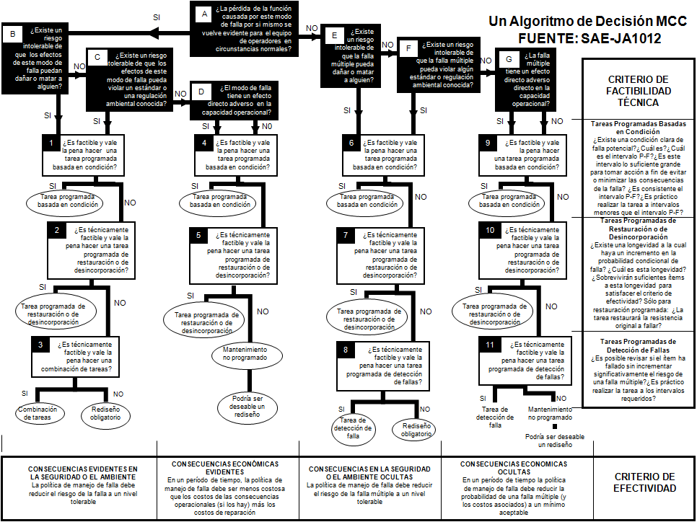

Menu
 |  |  |  |  | FLUJOGRAMA PARA LA CLASIFICACIÓN DE LAS ACTIVIDADES DE MANTENIMIENTO POR NIVEL
Patrones de Falla | Frecuencia de Mantenimiento | Efecto | Criterios: gravedad de los efectos
Gradual | Por Guardia | Peligroso sin previo aviso | Rango de muy alto riesgo, cuando un modo de falla potencial afecta la operación segura del equipo y / o que implique el incumplimiento de la regulación gubernamental sin previo aviso. | 10 |  | Fuente:
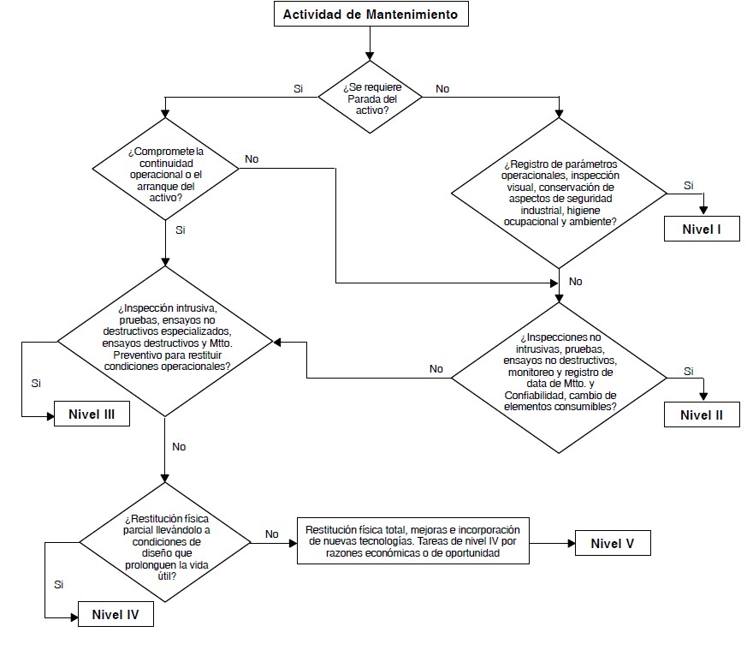
Edad | Diario | Peligroso con la advertencia | Rango de muy ralto riesgo, cuando un modo de falla potencial afecta la operación segura delequipo y / o que implique el incumplimiento de la regulación gubernamental sin previo aviso. | 9
Aleatorio | Semanal | Muy alta | El equipo no funciona, con la pérdida de la función primaria | 8
Infantil | Quincenal | Alta | Nivel de rendimiento menor del 55%. Operación deficiente | 7
Súbito | Mensual | Moderado | Nivel de rendimiento menor del 60%. Operación deficiente | 6
Fin de vida útil | Cada dos meses | Moderada baja | Nivel de rendimiento menor 75%. Operación deficiente | 5
Aleatorio/Vida útil | Trimestral | Muy baja | Modo de falla notado por la mayoría de los operadores.no afecta la operciones del equipo | 4
Oculto | Cuatrimestral | Menor | Modo de falla notado por solo operadores de cierta experiencia.no afecta la operciones del equipo | 3
Otros | Semestral | Muy menor | Modo de falla notado por solo operadores con mucha experiencia experiencia. no afecta la operciones del equipo | 2
 | Cada nueve meses | Ninguno | No afecta la operación del equipo. | 1
Ejecutores | Anual
Mecánico | Cada dos años |  | Nivel de Criticidad
Electricista | Cada tres años |  | MUY ALTA | MA
Instrumentista | Cada cuatro años |  | ALTA | A
Rotativo | Cada cinco años |  | MEDIA | M
Estático | Cada seis años |  | BAJA | B
Taller | Arranque |  | DESPRECIABLE | D
Operador | Parada de Planta
 | Según se Requiera

 | Efecto Inicial de la Falla
 | Interrupción Operación
 | Baja Eficiencia
 | Afecta Integridad Mecánica
 | Afecta Seguridad
 | Interrupción Operación y Afectación IME
 | Baja Eficiencia y Afectación IME

 | Efecto Final de la Falla o Consecuencias
 | Consecuencias Evidentes en la Seguridad o el Ambiente
 | Consecuencias Económicas Evidentes
 | Consecuencias en la Seguridad o el Ambiente Ocultas
 | Consecuencias Económicas Ocultas

